상품제안서
기모 패션 롱비니 | 상품코드: F13029

 |  |  |  |  |  |  | 02-412-0044 | www.easy1.co.kr
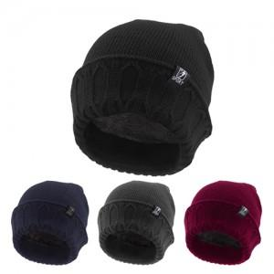

【상세/제작정보】

【인쇄/포장옵션】 | 자수 / OPP(비닐)

【공급단가】 | 수량 | 150~ | 500~ | 1,000~ | 2,000~ | 3,000~
*VAT별도 | 단가 | 3,380원 | 3,250원 | 3,130원 | 3,000원 | 2,930원

【상품 URL】 | http://www.easy1.co.kr/src/goods_detail.php?gdno=13029

